DEFECTOS
Id | Título / Nombre | Descripción | Resultado actual | Resultado esperado | Pasos para reproducción | Estado | Prioridad | Severidad | Reportado Por | Asignado A | Fecha | Evidencia | Entorno

 |  |  |  |  |  |  |  |  |  |  |  | 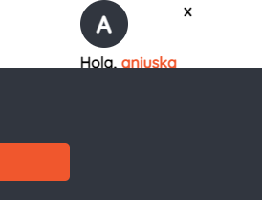
 |  |  |  |  |  |  |  |  |  |  |  |  
 |  |  |  |  |  |  |  |  |  |  |  | 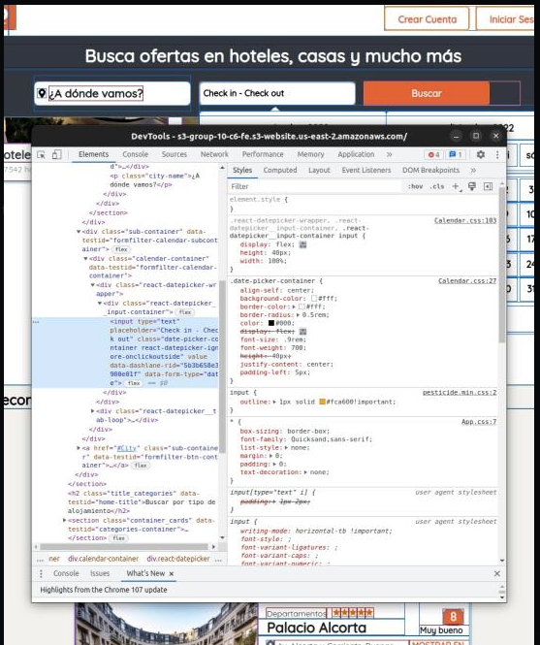
 |  |  |  |  |  |  |  |  |  |  |  | 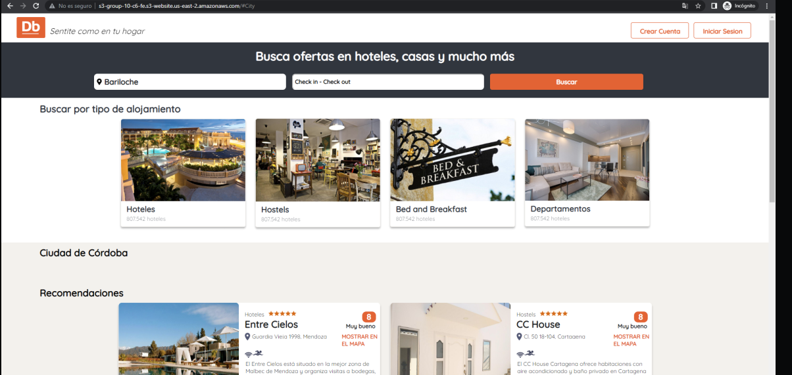
 |  |  |  |  |  |  |  |  |  |  |  | 